Opdr. 23 Validatie lijst
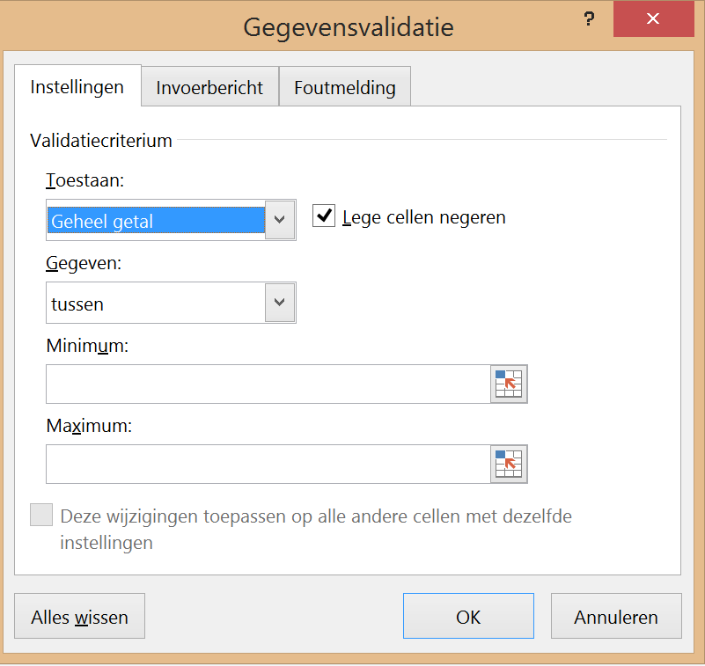
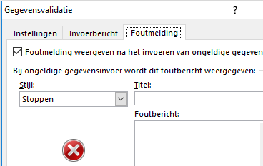
Valideren
Oefening 1 Valideren op 3 manieren
Voorbeelden
Getallen | Lijst intern | Eigen lijst
Hier mogen alleen getallen t/m 10 | Waarden uit een lijst in hetzelfde werkblad | Gegevens zelf in de bron typen met ; als scheidingteken
8 | Macaronie | Verkoop

Opdracht: Het valideren wordt hier in drie methodes ingesteld |  |  | Spageti
(zie voorbeeld A6, C6 en E6 in Gegevens - Gegevensvalidatie) |  |  | Boerenkool met worst
 |  |  | Soep
Getallen valideren |  |  | Macaronie
Klik in de cel waar de gegevens worden uitgeklapt via een pulldown menu (bv A16) |  |  | Chinees
Gegevens tabblad - Gegevensvalidatie - Tabblad Instellingen - Geheel getal in 1e Toestaan venster kiezen |  |  | Pizza
Waarden instellen: Gegeven: tussen 1 (minimum) en 10 (maximum) - OK |  |  | Patat
Tabblad Invoerbericht invullen - Alleen hele getallen - Titel Beoordeling |  |  | BQ
Tabblad Foutmelding - Titel is Beoordeel - Foutbericht - Alleen getallen onder de 10 gebruiken |  |  | Gourmet
Bestaande lijst valideren
Gegevens tabblad - Gegevensvalidatie - Tabblad Instellingen - Lijst kiezen in 1e Toestaan venster
Daarna gewenste bestaande bron selecteren bv I8 t/m I16
Eigen lijst valideren
Gegevens tabblad - Gegevensvalidatie - Tabblad Instellingen - Lijst kiezen in 1e Toestaan venster
Typ alle gewenste onderdelen in het venster gescheiden door een ; (zie voorbeeld)
Getallen | Lijst intern | Eigen lijst
Beoordeling | Kies uw menu | Welke afdeling

Lijst zonder gebruik gegevensblad eventueel in een ander werkblad kan ook maar dan de reeks een naam geven
typ de namen met comma's achter elkaar of typ = en de reeksnaam die op een ander werkblad staat

